상품제안서
테일러메이드 로켓볼즈 스피드 4구 로얄 (2pc) 골프공 4구 | 상품코드: F26162

 |  |  |  |  |  |  | 02-412-0044 | www.easy1.co.kr
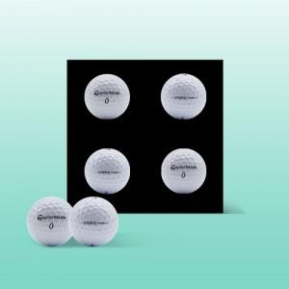

【상세/제작정보】 | <p><span style="font-size: 12pt;"><b>* 배송비- 한박스 24개 / 5000원별도</b></span></p>

【인쇄/포장옵션】 | 전사 / 포장지포장

【공급단가】 | 수량 | 50~ | 100~ | 500~ | 1,000~ | 2,000~
*VAT별도 | 단가 | 11,310원 | 11,130원 | 10,860원 | 10,580원 | 10,400원

【상품 URL】 | https://dev.easy1.co.kr:443/src/goods_detail.php?gdno=26162

